II D) 6
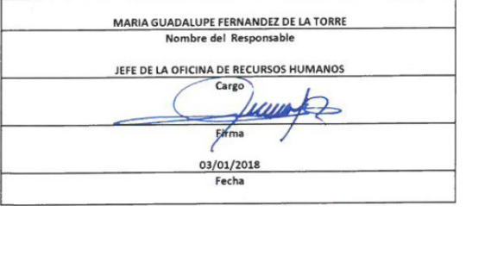
Formato: Trabajadores Contratados por Honorarios en el Periodo |  |  |  |  |  |  |  | ENTIDAD FEDERATIVA: Baja California |  | ENTIDAD FEDERATIVA: Baja California
Fondo de Aportaciones para la Educación Tecnológica y de Adultos/Instituto Nacional para la Educación de los Adultos (FAETA/INEA) |  |  |  |  |  |  |  |  | 4to Trimestre 2017 | 3er Trimestre 2017

Clave Centro de Trabajo | R.F.C. | CURP | Nombre | Identificador del Contrato | Equivalencia |  | Periodo de Contratación |  | Función | Percepciones pagadas dentro del periodo reportado
 |  |  |  |  | Clave de Categoría | Horas Semana Mes | Inicio | Conclusión

02FIA0001I | REFR5812013H3 | RERF581201MBCSLB04 | REBECA IRENE RESENDIZ FLORES | 1 | 0 | 0 | 20171001 | 20171231 | ORGANIZAR ACCIONES Y/O AVTIVIDADES DE PROMOCIÓN Y DIFUSIÓN QUE IMPULSEN LOS SERVICIOS EDUCATIVOS QUE OFERTA EL INSTITUTO EN ESTA ENTIDAD | 95333.34
02FIA0001I | PAPM601231FMA | PAPM601231MDGRXN01 | MONICA PARDO PEÑA | 1 | 0 | 0 | 20171001 | 20171231 | ENCARGADA DE LA OFICINA DE CONTRALORÍA SOCIAL DENTRO DEL DEPARTAMENTO DE PLANEACIÓN Y SEGUIMIENTO OPERATIVO | 86666.66
02FIA0001I | DOEB850504C74 | DOEB850507MSLMSR02 | BRENDA AZUCENA DOMINGUEZ ESTRADA | 1 | 0 | 0 | 20171001 | 20171231 | COORDINAR Y ORGANIZAR AGENDA DE LA DELEGACIÓN PARA LA EFICIENTE ORGANIZACIÓN, ATENCIÓN Y SEGUIMIENTO DE LAS ACTIVIDADES REALIZADAS POR LA DELEGADA CON COORDINACIONES DE ZONA, SISTEMA EDUCATIVO, SECTOR PRIVADO Y SECTOR PÚBLICO | 28166.66
02FIA0001I | CAID860617743 | CAID860617MOCSZN01 | DONAJI YANANI ZASADOS IZAZAGA | 1 | 0 | 0 | 20171001 | 20171231 | RESPONABLE DE SEGUIMIENTO AL PEC QUE SE REQUIERE DENTRO DEL DEPARTAMENTO DE ACREDITACIÓN Y CERTIFICACIÓN | 19212.32
02FIA0001I | ROMJ760527FW0 | ROMJ760527HMBDCN02 | JUAN RAMON RODRIGUEZ MACIAS | 1 | 0 | 0 | 20171001 | 20171215 | ASESORAR Y ORIENTAR A LOS CONNACIONALES EN RETORNO ACERCA DE LAS OPCIONES EDUCATIVAS PARA INICIAR, CONTINUAR, CONCLUIR O REVALIDAR LA EDUCACIÓN PREESCOLAR, PRIMARIA, SECUNDARIA, MEDIA SUPERIOR, SUPERIOR Y DE POSGRADO. | 35205.62
02FIA0001I | PAAA920630AV3 | PAAA920630MBCRNN08 | ANA SOFIA PARRA ANGUIS | 1 | 0 | 0 | 20171001 | 20171215 | ASESORAR Y ORIENTAR A LOS CONNACIONALES EN RETORNO ACERCA DE LAS OPCIONES EDUCATIVAS PARA INICIAR, CONTINUAR, CONCLUIR O REVALIDAR LA EDUCACIÓN PREESCOLAR, PRIMARIA, SECUNDARIA, MEDIA SUPERIOR, SUPERIOR Y DE POSGRADO. | 32964.86
02FIA0001I | IULJ800624CD9 | IULJ800624MSLNPN01 | JUANA PATRICIA INZUNZA LOPEZ | 1 | 0 | 0 | 20171001 | 20171231 | ASISTIR AL TITULAR DE LA DELEGACIÓN EN TRÁMITES ADMINISTRATIVOS | 30333.34
Total Entidad Federativa Personas : |  | 7 |  |  |  |  |  |  | Subtotal Monto Pagado en el Periodo: | 327,882.80

 |  |  |  |  |  |  |  | Total Percepciones : |  | 327,882.80

Fuente : Información proporcionada por las Entidades Federativas

